Sheet1
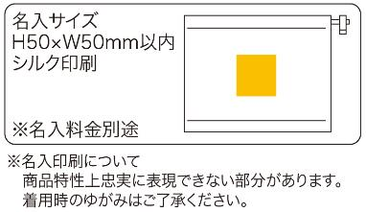
提 案 書

抗菌ネックウォーマー |  | 参考上代 | ¥430 | 販売価格
 |  | （税別） |  | （税別）
【JAN】 | 4562121888289
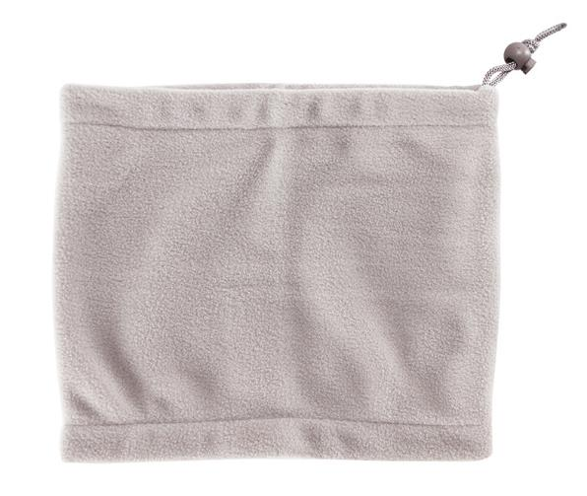 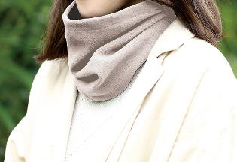 |  |  | 【商品番号】 7562 【本体サイズ】 270×225㎜・36ｇ 【パッケージサイズ】 300×250×15㎜・43ｇ 【個装形態】 ポリ袋入 【材質】 ポリエステル100％ 【入数】 200 【商品説明】 男女とわない落ち着いたカラーの抗菌仕様のフリースネックウォーマー 【生産国】 中国

